サンプル測定
中和 28Hr目 サンプル
測定直後 | 古い ｐH試験紙 | 上 ぎ 下 新しい物
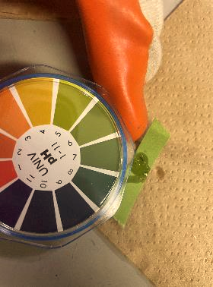
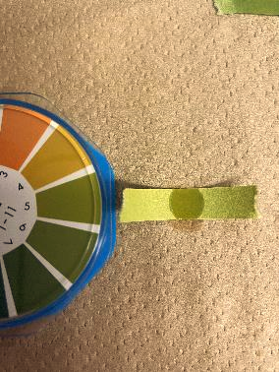
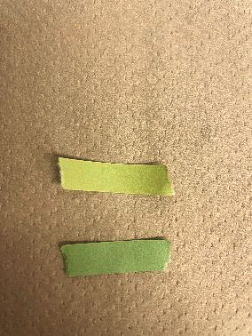

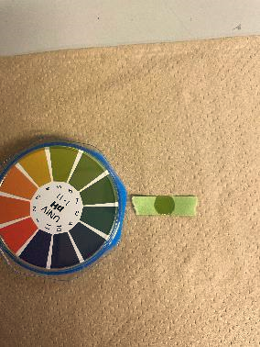
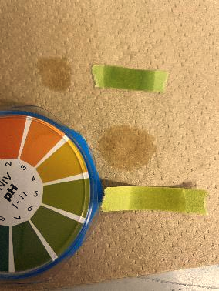
測定 1min後 | 新しい ｐH試験紙 | 上 新しい物 下 古い物
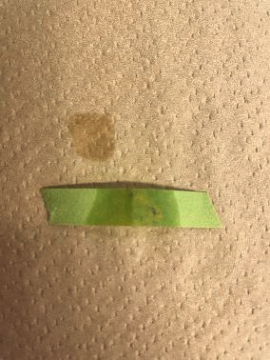
中和20Hr～24HrのpH結果
pH試験紙は期限切れ（※期限がいつまでだった記載する）
pH試験紙にサンプルをたらし、１～３min経過後のｐH結果
20Hr目、22Hr目、24Hr目何れもpH4であった。

※重曹追加後の為、変化が少なくなっている。

